BÁO CÁO
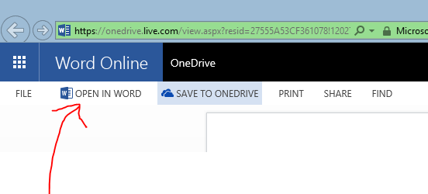
CÔNG VIỆC VIẾT BÁO CÁO MÔN QUẢN LÝ DỰ ÁN CNTT

Báo cáo cuối kì môn Quản lý dự án CNTT yêu cầu cần có file báo cáo và 5 thư mục nộp kèm đĩa cho cô. Do vậy công việc mình phân cho mọi người có hai nội dung là: CHUẨN BỊ NỘI DUNG TRONG FILE BÁO CÁO và CHUẨN BỊ FILE TRONG THƯ MỤC TƯƠNG ỨNG
 |  |  |  | Tuấn | Uy | Viễn | Vũ
 |  | Khởi động | Giới thiệu mục khởi động(không cần viết file riêng) |  | ✔
 |  |  | Tiêu chí chọn đề tài |  |  |  | ✔
 |  |  | Ma trận trọng số các chức năng |  | ✔
 |  |  | Nguyên tắc hoạt động nhóm |  |  |  | ✔
 |  |  | CV, tính cách thành viên(Nộp vào thư mục Khởi động/Thông tin nhóm) | ✔ | ✔ | ✔ | ✔
Mọi người update SVN thư mục Quản lý dự án CNTT. Vào thư mục Report, có 5 folder tương ứng, mọi người làm trong file tương ứng và commit lên, riêng file báo cáo, mọi người xử online chứ thằng SVN không tự merge được, cái này phải nhờ Microsoft. MỌI NỘI DUNG THAM KHẢO CÓ TRONG FILE BAOCAO.PDF |  | Lập kế hoạch | Mô tả Dream team | ✔
 |  |  | Dự đoán chi phí chi trả cho nhân viên |  |  |  | ✔
 |  |  | Gantt diagram | ✔
 |  |  | Network diagram | ✔
 |  |  | WBS | ✔
 |  | Thực thi | Báo cáo tiến độ dự án | ✔
 |  |  | Báo cáo-source code chương trình | ?
 |  |  | Đặc tả chương trình | ?
 |  | Kiểm soát | Giải pháp ngăn chạn vượt phạm vi và gia tăng chi phí |  |  | ✔
 |  |  | Cập nhật NPV, ROI và payback |  |  | ✔
 |  |  | Thông báo với nhóm(Cái này đóng vai trò như biên bản họp nhóm nhưng thông báo một số nội dung quan trọng khi thực hiện dự án) |  | ✔
 |  |  | Biến động liên quan lịch biểu, chi phí, nhân sự, WBS | ?
 |  | Kết thúc | Viết Slide báo cáo tổng kết |  |  |  | ✔
 |  |  | Viết bài học kinh nghiệm |  |  | ✔
 |  |  | Báo cáo tổng kết |  |  |  | ✔
link báo cáo: | https://onedrive.live.com/redir?resid=27555A53CF361078!120272&authkey=!AAkHcPILTVIRy-M&ithint=file%2cdocx | Bảng tra cứu | (Bảng tra cứu trỏ đến tập tin đính kèm, không cần ghi file riêng) |  |  | ✔

Nhớ click vào OPEN IN WORD để có thể chỉnh sửa đồng bộ nha

